発注書
新規作成画面画面仕様 |  |  | 1280 | 960
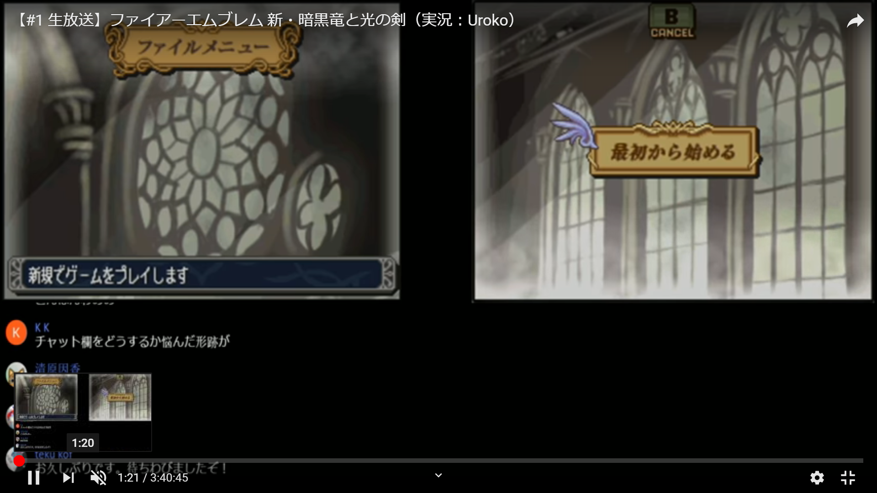

必要なもの

名前 | サイズ | 機能説明
最初から始める | 764*192 | 自分が使うもの、ゲーム画面に飛ぶ
はいボタン | 382*128 | セーブしていいかの確認
いいえボタン | 382*128 | セーブしていいかの確認

